关系图
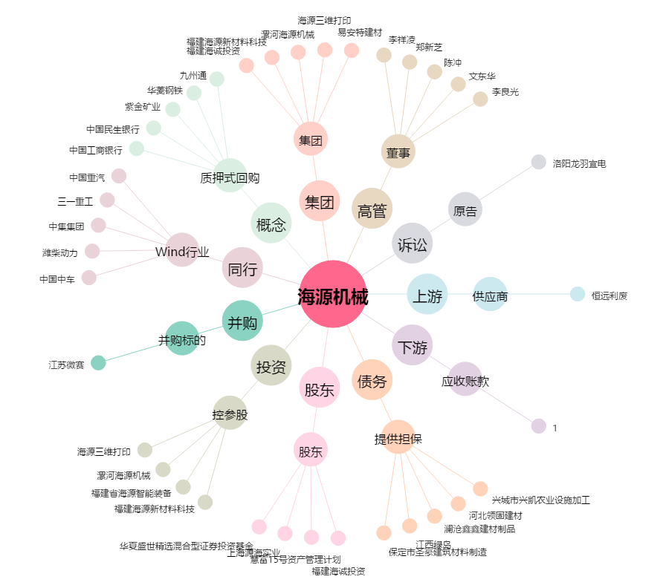
海源机械[002529.SZ] - 关系概览图

